상품제안서
엑스트라 WCP-120 듀얼 무선 고속 충전기 | 상품코드: F15722

 |  |  |  |  |  |  | 02-412-0044 | www.easy1.co.kr
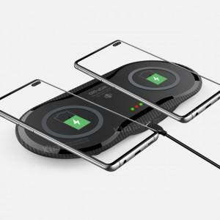 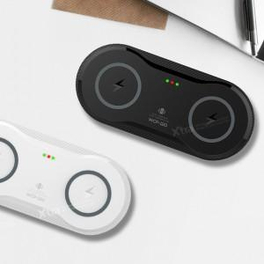

【상세/제작정보】

【인쇄/포장옵션】 | 실크, 레이저, 풀칼라 / 포장지포장

【공급단가】 | 수량 | 100~ | 300~ | 500~ | 1,000~ | 3,000~
*VAT별도 | 단가 | 17,550원 | 16,900원 | 16,250원 | 15,600원 | 15,210원

【상품 URL】 | https://easy1.co.kr:443/src/goods_detail.php?gdno=15722

